トップページ
外部設計書 |  |  |  |  | 画面名 |  | トップページ |  |  |  | 作成者 | 前田麗登 |  |  | 更新者
 |  |  |  |  | システム名 |  | 自己管理アプリ |  |  |  | 作成日 | 2022-06-07 |  |  | 更新日
 |  |  |  |  | 備考 |  | ログイン時に表示する画面

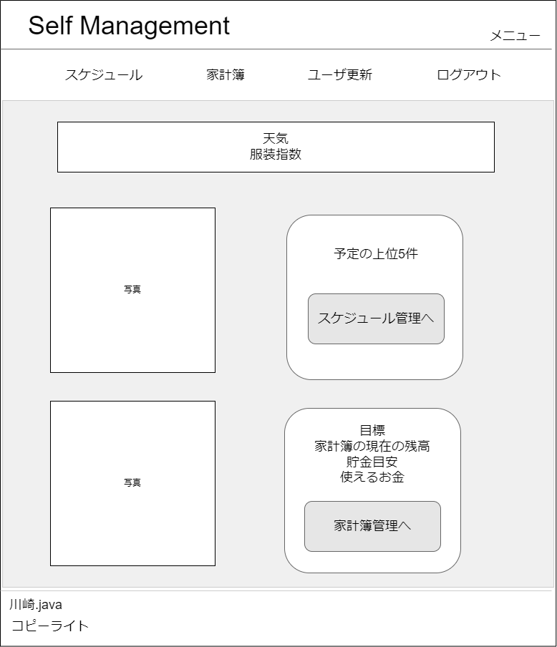
1
2
 | 画面設計

3

4

6

5
7

9
目標

10
残りxヶ月
8
11
12
13
14

 | 機能設計
 |  | ログイン時に遷移する画面。

 |  | 1 | メニュー画面に遷移する。

 |  | 2 | 現在のページ名称の表示

 |  | 3 | 表示されたボタンをクリックすると指定のページに遷移する。(例)スケジュール(スケジュール管理画面)、ログアウト(ログインページ)など

 |  | 4 | 天気とその日のおすすめの服装を表示する。

 |  | 5 | 画像を貼り付ける。

 |  | 6 | 当日スケジュールをテーブルから取得する。

 |  | 7 | 「スケジュール管理へ」をクリックするとスケジュール画面のページに遷移する。

 |  | 8 | 画像を貼り付ける。

 |  | 9 | 目標、家計簿の現在の残高、貯金目標、使えるお金をテーブルから取得して表示する。

 |  | 10 | 貯金目安の期限を表示する。

 |  | 11 | 現在の残高を表示する。

 |  | 12 | 貯金目安を表示する。

 |  | 13 | 今月使用できるお金を表示する。

 |  | 14 | 「家計簿管理へ」をクリックすると家計簿管理画面のページに遷移する。

 | 項目定義書

 | No |  | 物理名 | 論理名 |  | 画面型 |  | データ型 | min | max | DBテーブル |  | DBカラム | 備考
 |  | 1 | title | タイトル |  | Link |  | String |  |  |  |  |  | メニュー画面に遷移する
 |  | 2 | page | ページ |  | Label |  | String
 |  | 3 | category | カテゴリー |  | Link |  | String |  |  |  |  |  | 選択された画面に遷移する
 |  | 4 | weather | 天気 |  | Label |  | String |  |  |  |  |  | 天気を表示する
 |  | 5 | img1 | 画像1 |  | img |  |  |  |  |  |  |  | 画像を貼り付ける。
 |  | 6 | schedule | 直近スケジュール |  | Lable |  | String |  |  | schedule |  | * | scheduleテーブルからデータを取得する。(全カラム)
 |  | 7 | s_btn | スケジュールボタン |  | button |  |  |  |  |  |  |  | スケジュール画面に遷移する
 |  | 8 | img2 | 画像2 |  | img |  |  |  |  |  |  |  | 画像を貼り付ける。
 |  | 9 | reason | 目標 |  | Label |  | String |  |  | user |  | reason | userテーブルのreasonからデータを取得して表示する。
 |  | 10 | r_month | 貯金期限 |  | Label |  | String |  |  | user |  | deadline | userテーブルのdeadlineからデータを取得して表示する。
 |  | 11 | balance | 残高(今月) |  | Label |  | int |  |  | user,fixed,variable |  | userテーブル：salary,fixedテーブル：f_cost,variableテーブル：v_variable | 給料(テーブル:user,カラム:salary)-
 |  |  |  |  |  |  |  |  |  |  |  |  |  | 月の固定費(テーブル：fixed,カラム:f_cost)-
 |  |  |  |  |  |  |  |  |  |  |  |  |  | 月の変動費(テーブル:variable,カラム:v_cost)
 |  | 12 | savings | 貯金目安 |  | Label |  | int |  |  | user |  | savings | テーブル：user,カラム：savings /
 |  |  |  |  |  |  |  |  |  |  |  |  |  | 達成期間(テーブル：user,カラム：deadline) -
 |  |  |  |  |  |  |  |  |  |  |  |  |  | 現在の日付 date関数使用

 |  | 13 | usable | 使用可能金額 |  | Label |  | int |  |  |  |  |  | 今月の残高(論理名：balance)-貯金目安(物理名:savings)
 |  | 14 | h_btn | 家計簿遷移ボタン |  | button |  |  |  |  |  |  |  | 家計簿画面に遷移する

家計簿一覧画面
外部設計書 |  |  |  |  | 画面名 |  | 家計簿一覧 |  |  |  |  |  | 作成者 | 鈴木叶翔 |  |  | 更新者
 |  |  |  |  | システム名 |  | 自己管理アプリ |  |  |  |  |  | 作成日 | 2022-06-07 |  |  | 更新日
 |  |  |  |  | 備考

 | 画面設計
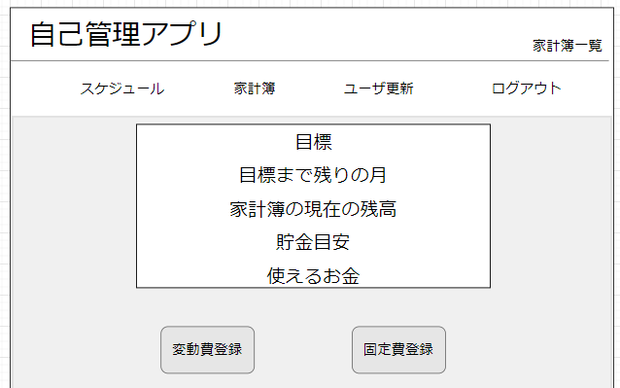
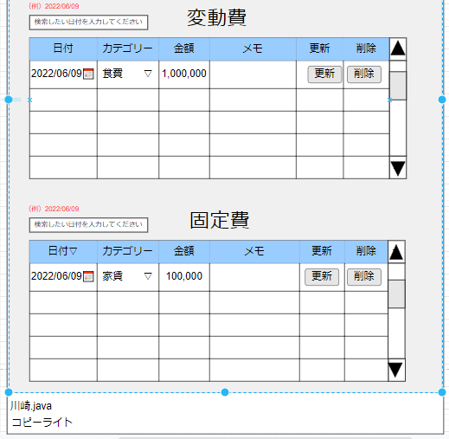
23
11
１
２
12
13
14
15
16
17

3

4

5

18
6
20
21
22
19
７

８

１０
９

 | 機能設計

 |  | 「1 タイトル」をクリック
 |  |  | メニュー画面に遷移する

 |  | 「２ ページ」を表示
 |  |  | 現在のページを表示する

 |  | 「３ カテゴリー」をクリック
 |  |  | 選択されたカテゴリのページに遷移する。ログアウトボタンを押下するとログイン画面に遷移する。

 |  | 「４ 目標」を表示
 |  |  | テーブルから取得した目標を表示する

 |  | 「５ 目標までの残りの月」
 |  |  | テーブルから取得した残りの月を表示する

 |  | 「６ 家計簿の現在の残高」
 |  |  | 計算した現在の残高を表示する

 |  | 「７ 貯金目安」
 |  |  | 計算した目標を表示する

 |  | 「８ 使えるお金」
 |  |  | 計算した目標を表示する

 |  | 「９ 変動費登録」ボタンをクリック
 |  |  | 変動費登録画面に遷移する

 |  | 「１０ 固定費登録」ボタンをクリック
 |  |  | 固定費登録画面に遷移する

 |  | 「１１ 変動費一覧」
 |  |  | テーブルに登録された各項目を取得し表示する

 |  | 「１２ 日付」
 |  |  | 変動費の各日付を表示する。

 |  | 「１３ カテゴリー」
 |  |  | 変動費の各カテゴリーを表示する

 |  | 「１４ 金額」
 |  |  | 変動費の各金額を表示

 |  | 「１５ メモ」
 |  |  | メモ表示する

 |  | 「１６ 更新」ボタンをクリック
 |  |  | 日付、カテゴリー、金額、メモで入力された値を取得し更新を行う

 |  | 「１７ 削除」ボタンをクリック
 |  |  | 削除ボタンがクリックされた行を削除する

 |  | 「１８ 固定費一覧」
 |  |  | テーブルに登録された各項目を取得し、表示する

 |  | 「１９ 日付」
 |  |  | 固定費の各日付を表示

 |  | 「２０ カテゴリー」
 |  |  | 固定費の各カテゴリーを表示

 |  | 「２１ 金額」
 |  |  | 固定費の各金額を表示

 |  | 「２2 メモ」
 |  |  | 固定費の各メモを表示

 |  | 「23 検索」入力
 |  |  | 入力された日付をリアルタイムで検索する
 |  |  | ※固定費も同様

 | 項目定義書

 | No |  | 物理名 | 論理名 |  | 画面型 |  | データ型 | min |  | max |  | DBテーブル |  | DBカラム | 備考
 |  | 1 | title | タイトル |  | Link |  | String |  |  |  |  |  |  |  | メニュー画面に遷移する
 |  | 2 | category | カテゴリー |  | Link |  | String |  |  |  |  |  |  |  | クリックされたページに遷移する
 |  | 3 | page | ページ |  | Label |  | String |  |  |  |  |  |  |  | 現在のページが表示される
 |  | 4 | reason | 目標 |  | Label |  | String |  |  |  |  | user |  | reason | reasonをuserテーブルから取得し表示する
 |  | 5 | deadline | 残りの月 |  | Label |  | String |  |  |  |  |  |  |  | userテーブルのdeadlineと現在の日付の差から月を表示する
 |  | 6 | balance | 現在残高 |  | Label |  | int |  |  |  |  | user |  | salary | userテーブルのsalaryからデータを取得して表示する。
 |  | 7 | savings | 貯金目安 |  | Label |  | int |  |  |  |  |  |  |  | userテーブルのgoal÷(deadline-現在の日付)の値を表示
 |  | 8 | usable | 使用可能金額 |  | Label |  | int |  |  |  |  |  |  |  | userテーブルのsalaryからsavingsを引いた値を表示する
 |  | 9 | v_btn | 変動費登録ボタン |  | button |  |  |  |  |  |  |  |  |  | 変動費登録画面に遷移する
 |  | 10 | f_btn | 固定費登録ボタン |  | button |  |  |  |  |  |  |  |  |  | 固定費登録画面に遷移する
 |  | 11 | v_list | 変動費一覧 |  | table |  |  |  |  |  |  |  |  |  | 変動費登録画面で登録されたデータが全件表示される ５件以上はスクロールさせ５件以下はデータ数に合わせる
 |  | 12 | v_date | 変動費日付 |  | calender |  | date |  |  |  |  | variable |  | v_date | variableテーブルから取得しYYYY/MM/DDの形式で表示する 過去の入力も可能
 |  | 13 | v_category | 変動費カテゴリー |  | select |  |  |  |  |  |  | variable |  | v_category | variableテーブルから取得し表示する セレクトボックスで各カテゴリーの入力が可能 |  | 食費／日用品・衣服／交際費／交通費／
 |  | 14 | v_cost | 変動費金額 |  | text |  | int |  | 0 | 1,000,000 |  | variable |  | v_cost | variableテーブルから取得し表示する ３桁ごとに,で区切る |  | 水道・光熱費／美容／趣味／医療費／教育費／その他
 |  | 15 | v_memo | 変動費メモ |  | text |  | String |  | 0 |  | 100 | variable |  | v_memo | variableテーブルから取得し表示する
 |  | 16 | u_btn | 更新ボタン |  | button |  |  |  |  |  |  |  |  |  | 更新された列の更新ボタンを押すと更新される。他の列では更新されない。
 |  | 17 | d_btn | 削除ボタン |  | button |  |  |  |  |  |  |  |  |  | 削除したい列の削除ボタンを押すとその列が削除される。
 |  | 18 | f_list | 固定費一覧 |  | table |  |  |  |  |  |  | fixed |  |  | 固定登録画面で登録されたデータが全件表示される ５件以上はスクロールさせ５件以下はデータ数に合わせる
 |  | 19 | f_date | 固定費日付 |  | calender |  | date |  |  |  |  | fixed |  | f_date | fixedテーブルから取得しYYYY/MM/DDの形式で表示する 過去の入力も不可
 |  | 20 | f_category | 固定費カテゴリー |  | select |  |  |  |  |  |  | fixed |  | f_category | fixedテーブルから取得し表示する セレクトボックスで各カテゴリーの入力が可能 |  | 家賃/保険/通信費/定期代/
 |  | 21 | f_cost | 固定費金額 |  | text |  | int |  | 0 | 100,000 |  | fixed |  | f_cost | fixedテーブルから取得し表示する ３桁ごとに,で区切る |  | 税金/ローン/その他
 |  | 22 | f_memo | 固定費メモ |  | text |  | String |  | 0 |  | 100 | fixed |  | f_memo | fixedテーブルから取得し表示する
 |  | 23 | search | 検索 |  | text |  | String |  | 0 |  | 15 |  |  |  | テキストボックスに入力された日付をリアルタイムで検索し一致したデータのみ表示する

変動費登録
外部設計書 |  |  |  |  |  | 画面名 |  |  | 変動費登録 |  |  |  | 作成者 | 森本誠也 |  |  | 更新者 | 森本誠也
 |  |  |  |  |  | システム名 |  |  | 自己管理アプリ |  |  |  | 作成日 | 2022-06-07 |  |  | 更新日 | 2022-06-09
 |  |  |  |  |  | 備考

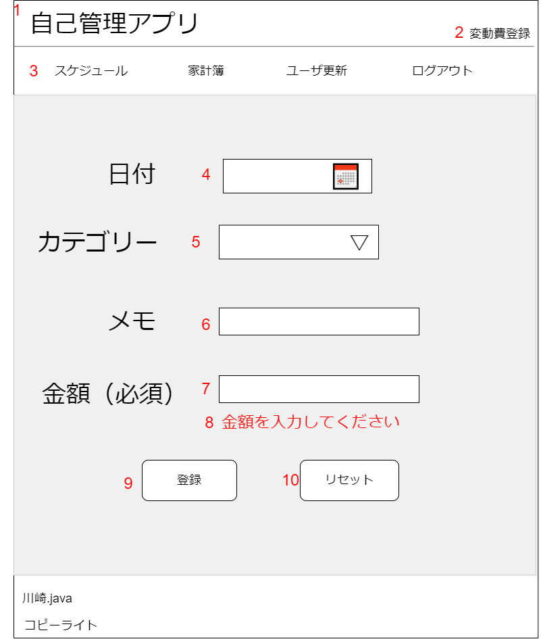
 | 画面設計

 | 機能設計
 |  | ページロード
 |  |  | 以下の機能を実行する
 |  | 「１ ロゴ」クリック
 |  |  | メニュー画面に遷移する

 |  | 「3 カテゴリ一覧」
 |  |  | 選択されたカテゴリのページに遷移する。
 |  |  | ログアウトボタンを押下するとログイン画面に遷移する

 |  | 「4 📅」をクリック
 |  |  | カレンダーが表示され、選択することで日付を入力することができる
 |  |  | 過去入力可能（2か月前まで） |  | 将来の入力可能 |  |  | 手入力なし
 |  | 5 カテゴリのセレクトボックスをクリック
 |  |  | カテゴリの一覧が表示され、選択することでカテゴリを入力することができる。
 |  |  | 手入力なし
 |  | 「9 登録」をクリック
 |  |  | 入力フォームの内容が正しければ、テーブルにデータを登録し、結果表示画面に遷移する
 |  |  | 入力フォームの内容に不正があれば、赤文字でエラーメッセージを表示する

 |  | 「10リセット」をクリック
 |  |  | 入力フォームに記入された内容をリセットする

 | 項目定義書

 | No |  | 物理名 | 論理名 |  |  | 画面型 |  |  | データ型 | min | max | DBテーブル |  | DBカラム | 備考
 | 1 |  | title | タイトル |  |  | Link |  |  | String |  |  |  |  |  | メニュー画面に遷移する
 | 2 |  | page | ページ |  |  | Label |  |  | String
 | 3 |  | category | カテゴリー |  |  | Link |  |  | String |  |  |  |  |  | 選択された画面に遷移する
 | 4 |  | date | カレンダー |  |  | calendar |  |  | date |  |  | variavle |  | v_date | 初期値：入力日の日付
 | 5 |  | v_category | 変動費カテゴリー |  |  | select |  |  | varchar | 2 | 7 | variavle |  | v_category | 食費／日用品・衣服／交際費／交通費／水道・光熱費／美容／趣味／医療費／教育費／その他 初期値：食費
 | 6 |  | memo | メモ |  |  | text |  |  | varchar | 0 | 100 | variavle |  | v_memo | 未記入可
 | 7 |  | cost | 金額 |  |  | text |  |  | int | 0 | 100000000 | variavle |  | v_cost | ，なしで入力 0～1000000円
 | 8 |  | message | メッセ―ジ |  |  | Labele |  |  | String |  |  |  |  |  | 金額が未入力の際に表示する
 | 9 |  | regist | 登録 |  |  | button |  |  |  |  |  |  |  |  | variavleにデータを登録
 | 10 |  | reset | リセット |  |  | button |  |  |  |  |  |  |  |  | 全フォームを初期値に戻す

固定費登録
外部設計書 |  |  |  |  |  | 画面名 |  |  | 固定費登録 |  |  |  | 作成者 | 森本誠也 |  |  | 更新者
 |  |  |  |  |  | システム名 |  |  | 自己管理アプリ |  |  |  | 作成日 | 2022-06-07 |  |  | 更新日
 |  |  |  |  |  | 備考

 | 画面設計
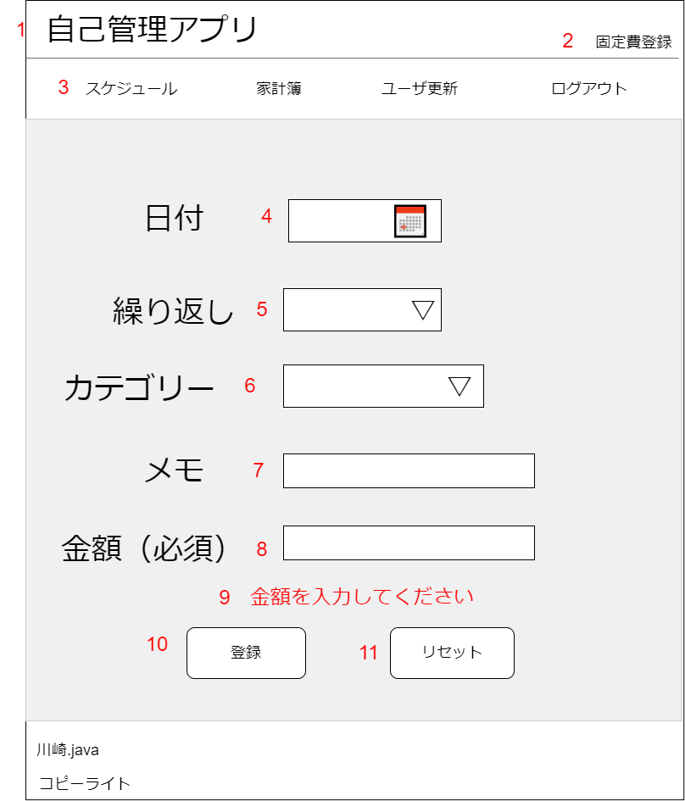

 | 機能設計
 |  | 「１ ロゴ」クリック
 |  |  | メニュー画面に遷移する

 |  | 「3 カテゴリ一覧」
 |  |  | 選択されたカテゴリのページに遷移する。
 |  |  | ログアウトボタンを押下するとログイン画面に遷移する
 |  | 「4 📅」をクリック
 |  |  | カレンダーが表示され、選択することで日付を入力することができる
 |  |  | 手入力なし | 過去入力なし（同月はできる） |  |  |  | 将来の入力は可能
 |  | 5 繰り返しのセレクトボックスをクリック
 |  |  | 繰り返し期間の一覧が表示され、選択することで繰り返しを入力することができる。
 |  |  | 手入力なし
 |  | 6 カテゴリのセレクトボックスをクリック
 |  |  | カテゴリの一覧が表示され、選択することでカテゴリを入力することができる。

 |  | 「10 登録」をクリック
 |  |  | 入力フォームの内容が正しければ、fixedにデータを登録し、結果表示画面に遷移する
 |  |  | 入力フォームの内容に不正があれば、赤文字でエラーメッセージを表示する
 |  |  | 登録エラーは結果表示画面に遷移
 |  | 「11 リセット」をクリック
 |  |  | 入力フォームに記入された内容をリセットする

 | 項目定義書

 | No |  | 物理名 |  | 論理名 |  | 画面型 |  |  | データ型 | min | max | DBテーブル |  | DBカラム | 備考
 | 1 |  | title |  | タイトル |  | Link |  |  | String |  |  |  |  |  | メニュー画面に遷移する
 | 2 |  | page |  | ページ |  | Label |  |  | String
 | 3 |  | category |  | カテゴリー |  | Link |  |  | String |  |  |  |  |  | 選択された画面に遷移する
 | 4 |  | date |  | カレンダー |  | calendar |  |  | date |  |  |  |  | f_date | 初期値：入力日の日付
 | 5 |  | repeat |  | 繰り返し |  | select |  |  | varchar | 1 | 24 | fixd |  |  | 初期値：１ 1∼6と12,18,24
 | 6 |  | f_category |  | 固定費カテゴリー |  | select |  |  | varchar | 2 | 3 | fixd |  | f_category | 初期値:家賃 家賃/保険/通信費/定期代/税金/ローン/その他
 | 7 |  | memo |  | メモ |  | text |  |  | varchar | 0 | 100 | fixd |  | f_memo | 未記入可
 | 8 |  | cost |  | 金額 |  | text |  |  | int | 0 | 100000000 | fixd |  | f_cost | ，なしで入力 0～1000000円
 | 9 |  | message |  | メッセ―ジ |  | Labele |  |  | String |  |  |  |  |  | 金額が未入力の際に表示する
 | 10 |  | insert |  | 登録 |  | button |  |  |  |  |  |  |  |  | fixdにデータを登録する
 | 11 |  | reset |  | リセット |  | button |  |  |  |  |  |  |  |  | 全フォームを初期値に戻す

スケジュール一覧
外部設計書 |  |  |  |  | 画面名 |  | スケージュール一覧 |  |  |  |  |  | 作成者 | 下日向直人 |  |  | 更新者
 |  |  |  |  | システム名 |  | 自己管理アプリ |  |  |  |  |  | 作成日 |  |  |  | 更新日
 |  |  |  |  | 備考

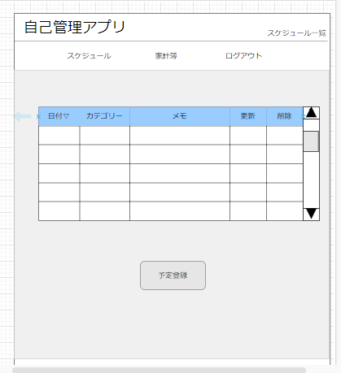
 | 画面設計
１
２

３
ユーザ更新

（例）2022/06/09
４
検索したい日付を入力してください
検索前は当日以降のみ表示
過去のスケジュールは検索できる（1年以内のみ）
将来のスケジュールも検索可

5
6
7
更新
9
削除
日付📅
初期値：
登録されているデータ
表記法：YYYY/MM/DD
セレクトボックス
初期値：
登録されているデータ
テキストボックス
初期値：
登録されているデータ
8

スクロールしない状態は10件表示
0の時は見出しのみ
10以下は件数に合わせる

10

 | 機能設計

 | ページロード
 | ロード時
 | テーブルから日付、カテゴリー、メモを呼びだし表示する。

 | 1 | メニュー画面に遷移する。

 | 2 | 現在のページ名称の表示

 | 3 | 表示されたボタンをクリックすると指定のページに遷移する。(例)スケジュール(スケジュール管理画面)、ログアウト(ログインページ)など

 | 4 | 検索したい日にちを入れて検索できる

 | 5 | 登録された日にちが表示される

 | 6 | 登録されたカテゴリーが表示される

 | 7 | 登録されたデータを表示する

 | 8 | 編集された列更新ボタンを押すと内容が更新される

 | 9 | 削除したい列の削除ボタンを押すと内容が削除される

 | 10 | 予定登録ボタンをクリックすると予定登録画面に遷移する

 | 項目定義書

 | No |  | 物理名 | 論理名 |  | 画面型 |  | データ型 | min |  | max |  | DBテーブル |  | DBカラム | 備考
 |  | 1 | title | タイトル |  | Link |  | String |  |  |  |  |  |  |  | メニュー画面に遷移する。
 |  | 2 | page | ページ |  | Label |  | String
 |  | 3 | category | カテゴリー |  | Link |  | String |  |  |  |  |  |  |  | 選択された画面に遷移する。
 |  | 4 | search | 日付検索 |  | Text |  | String |  |  |  |  |  |  |  | 入力をされた値を検索して表示する。記入法はYYYY/MM/DD
 |  | 5 | date | 日付 |  | Calendar |  | date |  |  |  |  | scheduleテーブル |  |  | テーブルから値を取得する。
 |  | 6 | s_category | 予定カテゴリー |  | Select |  | vatchar |  |  |  |  | scheduleテーブル |  |  | テーブルから値を取得する。
 |  | 7 | memo | メモ |  | Text |  | String |  | 0 |  | 100 | scheduleテーブル |  |  | テーブルから値を取得する。
 |  | 8 | update | 更新 |  | button |  |  |  |  |  |  |  |  |  | 更新された列の更新ボタンを押すと更新される。他の列では更新されない。
 |  | 9 | delete | 削除 |  | button |  |  |  |  |  |  |  |  |  | 削除したい列の削除ボタンを押すとその列が削除される。
 |  | 10 | registration | 予定登録 |  | button

スケジュール登録画面
外部設計書 |  |  |  |  | 画面名 |  | スケジュール登録画面 |  |  |  | 作成者 | 石倉玲奈 |  |  | 更新者
 |  |  |  |  | システム名 |  | 自己管理アプリ |  |  |  | 作成日 | 2022-06-07 |  |  | 更新日
 |  |  |  |  | 備考

1
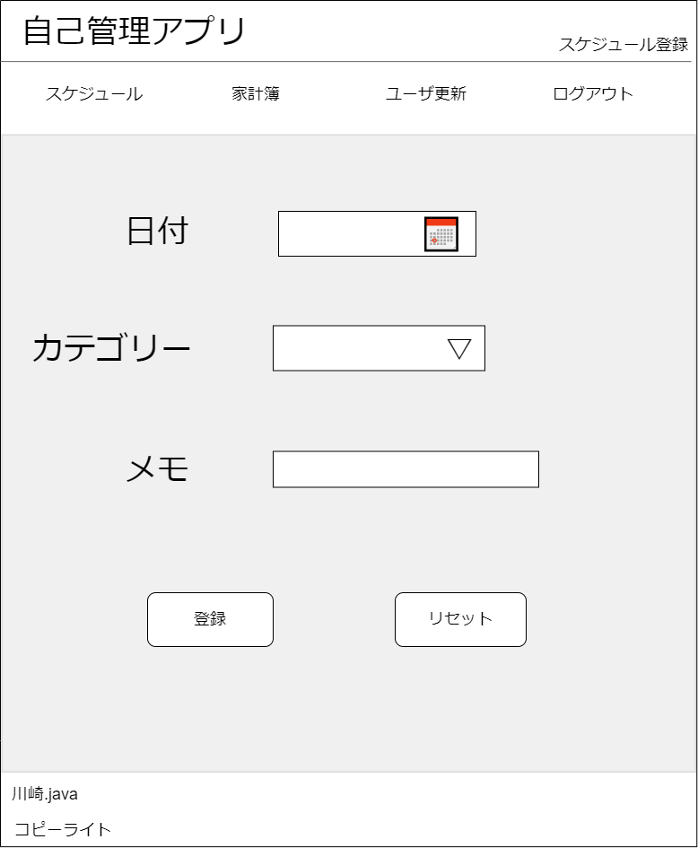
2
 | 画面設計

3

4
手入力なし
初期値：入力日の日付

5
遊び／休み／デート／飲み会／旅行／支払期限／イベント／その他
初期値：遊び
手入力：なし

6

7
8

 | 機能設計
 |  | 「1 ロゴ」クリック
 |  |  | メニュー画面に遷移する。

 |  | 「2 ラベル」
 |  |  | 現在のページ名称を表示する。

 |  | 「3 カテゴリ一覧」
 |  |  | 選択されたカテゴリのページに遷移する。
 |  |  | ログアウトボタンを押下するとログイン画面に遷移する。

 |  | 「4 日付」登録
 |  |  | 📅をクリックするとカレンダーが表示され、選択することで日付を入力することができる

 |  | 「5 カテゴリー」登録
 |  |  | プルダウンメニューから予定のカテゴリーを選択

 |  | 「6 メモ」登録
 |  |  | 予定に関する備考を記入。空欄でも可

 |  | 「7 登録」押下
 |  |  | 入力した内容で予定を登録する。
 |  |  | 画面は結果表示画面に遷移
 |  |  | データはscheduleテーブルに保持される。

 |  | 「8 リセット」押下
 |  |  | フォームに入力した内容がすべて消去される

 | 項目定義書

 | No |  | 物理名 | 論理名 |  | 画面型 |  | データ型 | min | max | DBテーブル |  | DBカラム | 備考
 |  | 1 | title | タイトル |  | Link |  | String |  |  |  |  |  | メニュー画面に遷移する
 |  | 2 | page | ページ |  | Label |  | String |  |  |  |  |  | 現在のページ名称を表示する
 |  | 3 | category | カテゴリー |  | Link |  | String |  |  |  |  |  | 選択された画面に遷移する
 |  | 4 | date | 日付 |  | calendar |  | date |  |  | scheduleテーブル |  | s_date | 過去入力はできない
 |  | 5 | s_category | 予定カテゴリー |  | select |  | vatchar |  |  | scheduleテーブル |  | s_category | 遊び・休み・デート・飲み会・旅行・支払期限・イベント・その他
 |  | 6 | memo | メモ |  | text |  | String | 0 | 100 | scheduleテーブル |  | s_memo | 未入力でも可
 |  | 7 | regist | 登録 |  | button |  |  |  |  |  |  |  | scheduleテーブルに保存される
 |  | 8 | reset | リセット |  | button

ログイン画面
外部設計書 |  |  |  |  |  |  | 画面名 |  | ログイン画面 |  |  |  | 作成者 | 久保美月 |  |  | 更新者
 |  |  |  |  |  |  | システム名 |  | 自己管理アプリ |  |  |  | 作成日 | 2022-06-07 |  |  | 更新日
 |  |  |  |  |  |  | 備考

 | 画面設計

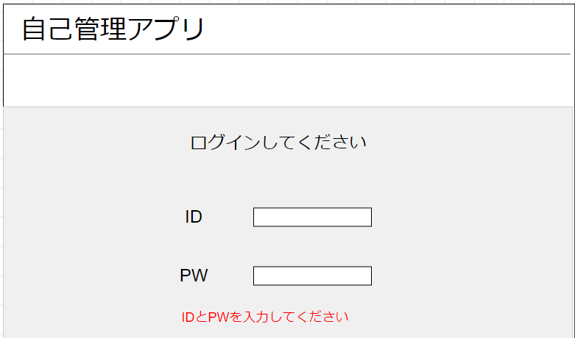
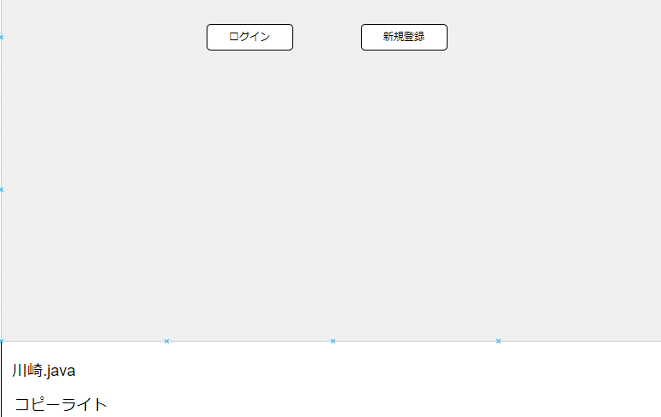
４
５
１

２

３

 | 機能設計

 |  |  | ページロード
 |  |  |  | ロード時に、以下の処理を実行する。

 |  |  |  | 「4 ログイン」クリック
 |  |  |  |  | IDとPWが正しく入力されていたら、ログインが成功しメニュー画面へ遷移する
 |  |  |  |  | 「IDとPW正しく入力されていない」または「IDとPWは正しいがログインに失敗する」という場合は結果出力画面に遷移する
 |  |  |  |  | 入力されたデータは、userテーブルで保持される
 |  |  |  | 「５ 新規会員登録」クリック
 |  |  |  |  | ユーザー登録画面に遷移する

 | 項目定義書

 | No |  | 物理名 |  |  | 論理名 |  | 画面型 |  | データ型 | min | max | DBテーブル |  | DBカラム | 備考
 |  | 1 | title |  |  | タイトル |  | Link |  | String
 |  | 2 | login_id |  |  | ID |  | textbox |  | String |  |  | user
 |  | 3 | password |  |  | PW |  | password |  | String |  |  | user
 |  | 4 | login |  |  | ログイン |  | botton |  |  |  |  |  |  |  | メニュー画面に遷移する
 |  | 5 | newregist |  |  | 新規会員登録 |  | botton |  |  |  |  |  |  |  | ユーザー登録画面に遷移する

ユーザー登録画面
外部設計書 |  |  |  |  |  |  | 画面名 |  | ユーザー登録画面 |  |  |  | 作成者 | 久保美月 |  |  | 更新者
 |  |  |  |  |  |  | システム名 |  | 自己管理アプリ |  |  |  | 作成日 | 2022-06-07 |  |  | 更新日
 |  |  |  |  |  |  | 備考

 | 画面設計

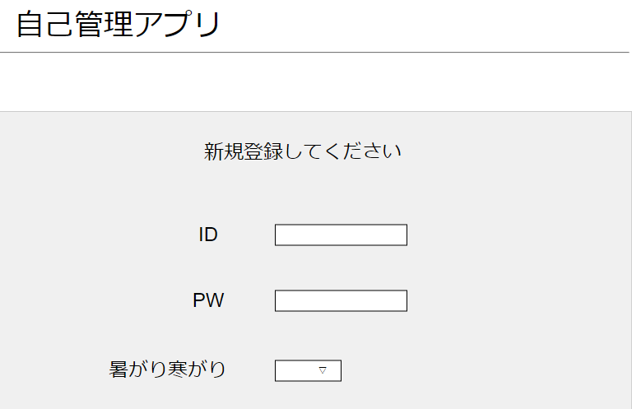
１

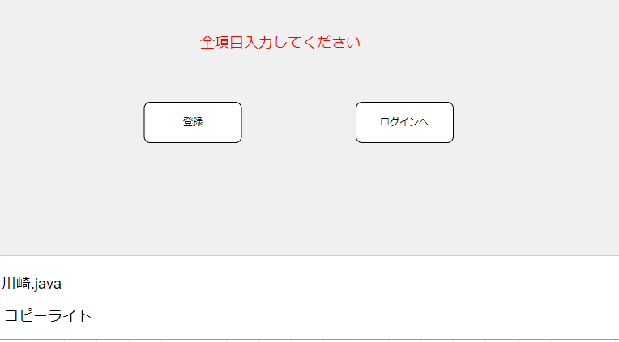

５
６

２

３

４

 | 機能設計

 |  |  | ページロード
 |  |  |  | ロード時に、以下の処理を実行する。

 |  |  |  | 「5 登録」クリック
 |  |  |  |  | 全項目入力し、登録が成功したら結果出力画面に遷移する

 |  |  |  | 「6 ログインへ」クリック
 |  |  |  |  | ログイン画面に遷移する

 | 項目定義書

 | No |  | 物理名 |  |  | 論理名 |  | 画面型 |  | データ型 | min | max | DBテーブル |  | DBカラム | 備考
 |  | 1 | title |  |  | タイトル |  | Link |  | String
 |  | 2 | login_id |  |  | ID |  | textbox |  | String |  |  |  |  |  | 入力されたデータはuserテーブルに保持される
 |  | 3 | password |  |  | PW |  | password |  | String |  |  |  |  |  | 入力されたデータはuserテーブルに保持される
 |  | 4 | constitution |  |  | 体質 |  | select |  |  |  |  |  |  |  | 入力されたデータはuserテーブルに保持される
 |  | 5 | regist |  |  | 登録 |  | botton |  |  |  |  |  |  |  | 登録され、結果出力画面に遷移する
 |  | 6 | login |  |  | ログインへ |  | botton |  |  |  |  |  |  |  | ログイン画面に遷移する

ユーザ更新画面
外部設計書 |  |  |  |  | 画面名 |  | ユーザ更新画面 |  |  |  | 作成者 | 石倉玲奈 |  |  | 更新者 | 石倉玲奈
 |  |  |  |  | システム名 |  | 自己管理アプリ |  |  |  | 作成日 | 2022-06-07 |  |  | 更新日 | 2022-06-10
 |  |  |  |  | 備考

1
 | 画面設計
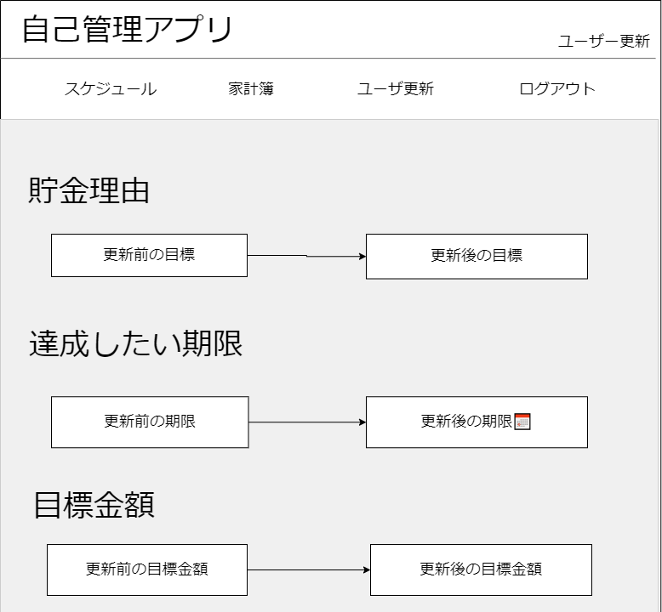
2

3

4
7

5
8

▽

9
6

 | 機能設計
 |  | 「1 ロゴ」クリック
 |  |  | メニュー画面に遷移する。

 |  | 「2 ラベル」
 |  |  | 現在のページ名称を表示する。

 |  | 「3 カテゴリ一覧」
 |  |  | 選択されたカテゴリのページに遷移する。
 |  |  | ログアウトボタンを押下するとログイン画面に遷移する。

 |  | 「4 新しい目標」登録
 |  |  | 新しい貯金理由を入力

 |  | 「5 目標達成までの月」登録
 |  |  | 新しい達成までの期間を入力

 |  | 「6 新しい目標金額」登録
 |  |  | 目標金額を入力

 |  | 「7 新しい給料」登録
 |  |  | 新しい給料を入力

 |  | 「8 暑がり寒がり」登録
 |  |  | 暑がりか寒がりかを変更

 |  | 「9 更新」押下
 |  |  | 入力した内容でuserテーブルが更新される

 | 項目定義書

 | No |  | 物理名 | 論理名 |  | 画面型 |  | データ型 | min | max | DBテーブル |  | DBカラム | 備考
 |  | 1 | title | タイトル |  | Link |  | String |  |  |  |  |  | メニュー画面に遷移する
 |  | 2 | page | ページ |  | Label |  | String |  |  |  |  |  | 現在のページ名称を表示する
 |  | 3 | category | カテゴリー |  | Link |  | String |  |  |  |  |  | 選択された画面に遷移する
 |  | 4 | reason | 貯金理由 |  | Text |  | varchar | 0 | 50 | user |  | reason | 初期値は現在の値
 |  | 5 | deadline | 達成期限 |  | calendar |  | date |  |  | user |  | deadline | 初期値は現在の値
 |  | 6 | goal | 目標金額 |  | Text |  | int | 0 | 100000000 | user |  | goal | 初期値は現在の値
 |  | 7 | salary | 給料 |  | Text |  | int | 0 | 100000000 | user |  | salary | 初期値は現在の値
 |  | 8 | constitution | 体質 |  | select |  |  |  |  | user |  | constitution | 暑がり・寒がり・どちらでもない
 |  | 9 | update | 更新 |  | button |  |  |  |  |  |  |  | 押下するとuserテーブルのユーザー情報を更新する

結果表示画面
外部設計書 |  |  |  |  | 画面名 |  | 結果表示画面 |  |  |  | 作成者 | 森本 |  |  | 更新者
 |  |  |  |  | システム名 |  | 自己管理アプリ |  |  |  | 作成日 | 2022-06-10 |  |  | 更新日
 |  |  |  |  | 備考

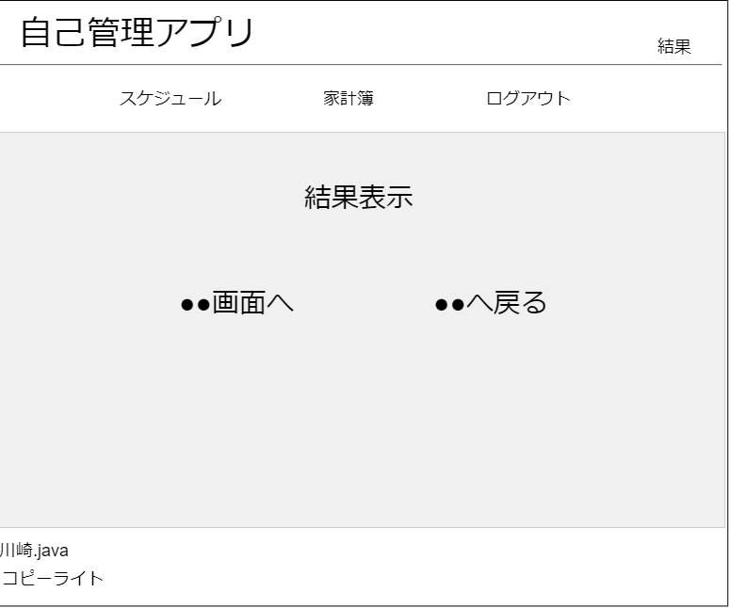
 | 画面設計

1
2

3

4

5
6

▽

 | 機能設計
 |  | 前画面からデータを受け取った際に結果を表示

 |  | 「1 ロゴ」クリック
 |  |  | メニュー画面に遷移する。

 |  | 「2 ラベル」
 |  |  | 現在のページ名称を表示する。

 |  | 「3 カテゴリ一覧」
 |  |  | 選択されたカテゴリのページに遷移する。
 |  |  | ログアウトボタンを押下するとログイン画面に遷移する。
 |  | 4 | 前の画面から受け取った結果メッセージを表示

 |  | 5 | 前の画面から受け取ったリンク先へ遷移する

 |  | 6 | 前の画面から受け取ったリンク先へ遷移する

 | 項目定義書

 | No |  | 物理名 | 論理名 |  | 画面型 |  | データ型 | min | max | DBテーブル |  | DBカラム | 備考
 |  | 1 | title | タイトル |  | Link |  | String |  |  |  |  |  | メニュー画面に遷移する
 |  | 2 | page | ページ |  | Label |  | String |  |  |  |  |  | 現在のページ名称を表示する
 |  | 3 | category | カテゴリー |  | Link |  | String |  |  |  |  |  | 選択された画面に遷移する
 |  | 4 | result | リザルト |  | Label |  | String |  |  |  |  |  | １登録完了←変動費・固定費・スケジュール・ユーザー登録 ２登録失敗←変動費・固定費・スケジュール・ユーザー登録 ３更新完了←ユーザー更新 4更新失敗←ユーザー更新 ５ログインエラー
 |  | 5 | r_button1 | リザルトボタン１ |  | button |  |  |  |  |  |  |  | 1スケジュール一覧画面←スケジュール登録 2家計簿一覧画面←固定費・変動費登録 3なし←ログインエラー、ユーザー登録、ユーザー更新
 |  | 6 | r_button2 | リザルトボタン２ |  | button |  |  |  |  |  |  |  | １スケジュール登録画面←スケジュール登録 ２固定費登録画面←固定費登録 ３変動費登録画面←変動費登録 ４ユーザー更新画面←ユーザー情報更新 ５ログイン画面←ログインエラー、ユーザー登録

